상품제안서
클래식레더 네임택 | 상품코드: S22237

 |  |  |  |  |  |  | 02-713-8555 | www.synergygift.co.kr
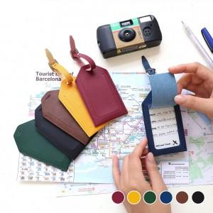 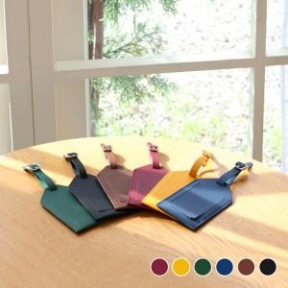 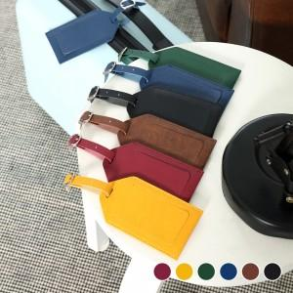

【상세/제작정보】

【인쇄/포장옵션】 | 불박 / 포장지포장

【공급단가】 | 수량 | 100~ | 500~ | 1,000~ | 3,000~ | 5,000~
*VAT별도 | 단가 | 3,050원 | 3,000원 | 2,930원 | 2,820원 | 2,700원

【상품 URL】 | https://www.synergygift.co.kr:443/src/goods_detail.php?gdno=22237

